Прайс склада
CARVER — поступление на склад / источник Avito Feed
Ровно 10 позиций из заявки от 18.07.2026. Закупочная цена хранится без наценки; +7% применяет профиль carver.yaml.
Модель | Наименование | Фото | Характеристики | Закупочная цена | Кол-во в поставке | Штрихкод | Источник цены | Источник контента
PPG-1900IS | Генератор CARVER PPG-1900IS инверторный | 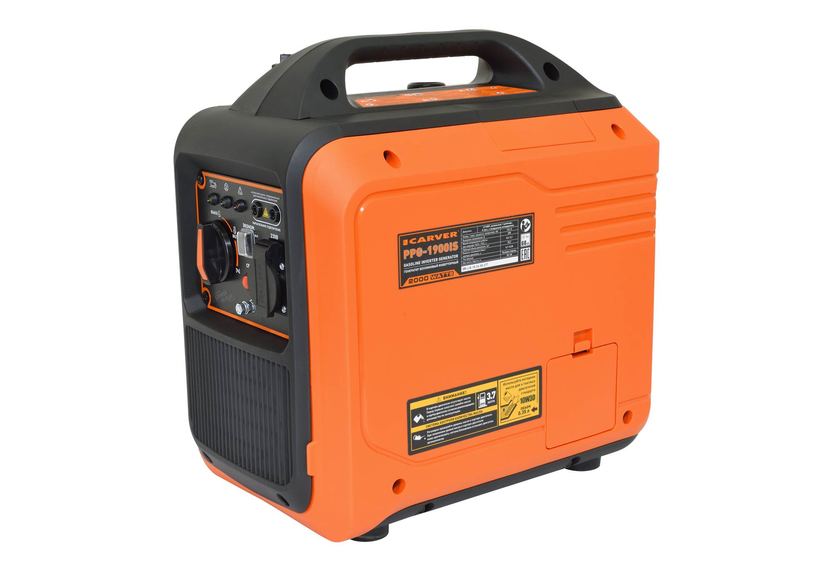 | Преимущества: — Датчик защиты от перегрузки и короткого замыкания — Режим работы ~230В/50Гц — Устройство защиты двигателя при пониженном уровне масла — Режим экономии топлива — Возможность параллельного включения двух устройств — Низкий уровень звукового давления — Возможность подключения цифровых устройств, бытовых электронных приборов Описание: Бензиновый генератор Carver PPG-1900IS предназначен для использования, как аварийный источник электроснабжения. Технические характеристики: Модель двигателя: LT148Fi Тип двигателя : Четырехтактный, одноцилиндриновый, с воздушным охлаждением Номининальная мощность генератора, кВт: 1,8 Максимальная мощность генератора, кВт: 2,0 Выходное напряжение, В: ~230 Тип розеток : 1x16А / 230В Время непрерывной работы при нагрузке 100% / 75%, ч: 3,2 / 3,7 Удельный расход топлива, г/кВт·ч: 465 Расход топлива при нагрузке 100% / 75%, л/час: 1,16 / 1 Рабочий объем двигателя, куб. см: 79,7 Емкость топливного бака, л: 3,7 Емкость картера двигателя, л: 0,35 Параллельное подключение: Есть Автомат защиты: Есть Устройство защиты двигателя при пониженном уровне масла: Есть Тип запуска: Ручной стартер Уровень звукового давления, (Lwa), dB: 68 Рекомендуемое масло: SAE10W-30 Рекомендуемое топливо: Бензин АИ92 Свеча зажигания: A5RTC Габариты упаковки, см: 50 х 33,5 х 51 Вес нетто / брутто, кг: 18 / 20 Артикул: 01.020.00086 Штрихкод: 4610119634186 | 18,640 ₽ | 50 | 4610119634186 | Прайс ИП Аксенов от 25.05.2026 | https://uralopt.ru/products/inverter-generators/carver-PPG-1900iS-invertor-generator/
PPG-4000IS | Генератор CARVER PPG-4000IS инверторный | 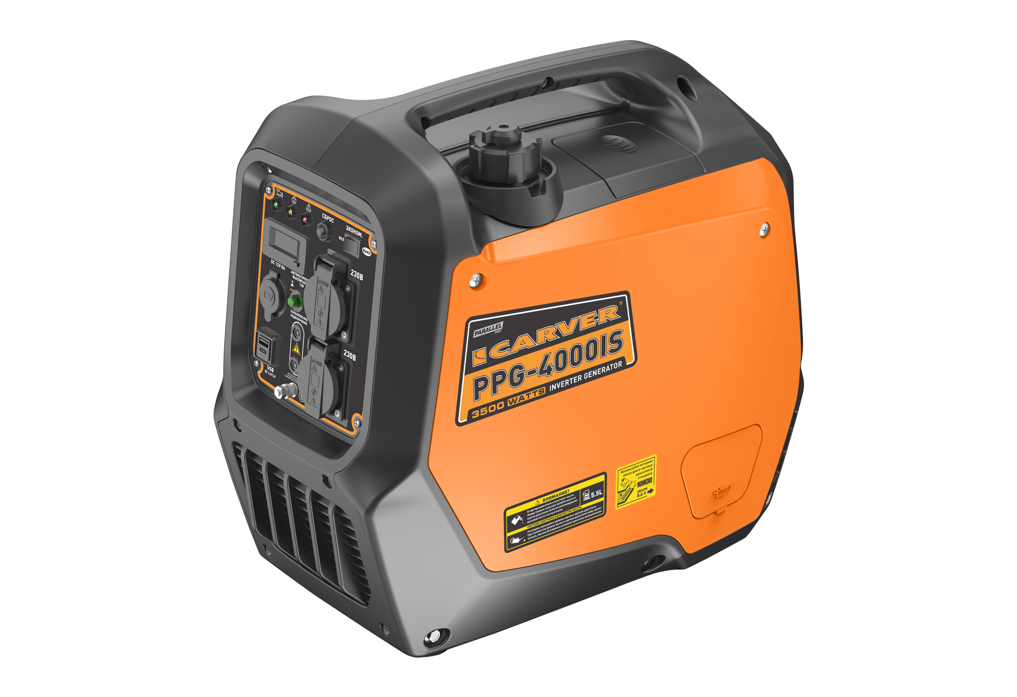 | Преимущества: — Порты подключения DOUBLE USB QC 2.0/3.0 — Возможность параллельного включения двух устройств — Многофункциональный цифровой дисплей — Датчик защиты от перегрузки и короткого замыкания — Режим работы ~230В/50Гц — Устройство защиты двигателя при пониженном уровне масла — Режим экономии топлива — Возможность подключения цифровых устройств, бытовых электронных приборов Описание: Бензиновый генератор Carver PPG-4000IS предназначен для использования, как аварийный источник электроснабжения. Технические характеристики: Модель двигателя: LT165Fi Тип двигателя : 4-тактный, 1-цилиндровый, с воздушным охлаждением Номинальная мощность генератора, кВт: 3 Максимальная мощность генератора, кВт: 3,5 Выходное напряжение / частота, В/Гц: ~230 / 50 Тип розеток : 2x16A/230В Время непрерывной работы при 100% нагрузке, ч: 3,5 Расход топлива при нагрузке 100%, л/час: 1,5 Рабочий объем двигателя, куб.см: 149 Емкость топливного бака, л: 5,5 Емкость картера двигателя, л: 0,6 Рекомендуемое топливо : Бензин АИ92 Рекомендуемое масло : SAE 10W30 Тип запуска: Ручной стартер Свеча зажигания : A5RTC Уровень звукового давления, (Lwa), dB: 63 Многофункциональный цифровой дисплей: Есть Параллельное подключение: Есть Автомат защиты : Есть Устройство защиты двигателя при пониженном уровне масла : Есть Порты DOUBLE USB: Есть Габариты упаковки, см: 55 x 34 x 50,5 Вес нетто / брутто, кг : 22,5 / 24 Штрихкод: 4610119608347 | 28,835 ₽ | 50 | 4610119608347 | Прайс ИП Аксенов от 25.05.2026 | https://uralopt.ru/products/inverter-generators/carver-PPG-4000IS-invertor-generator/
PPG-5100I | Генератор CARVER PPG-5100I инверторный | 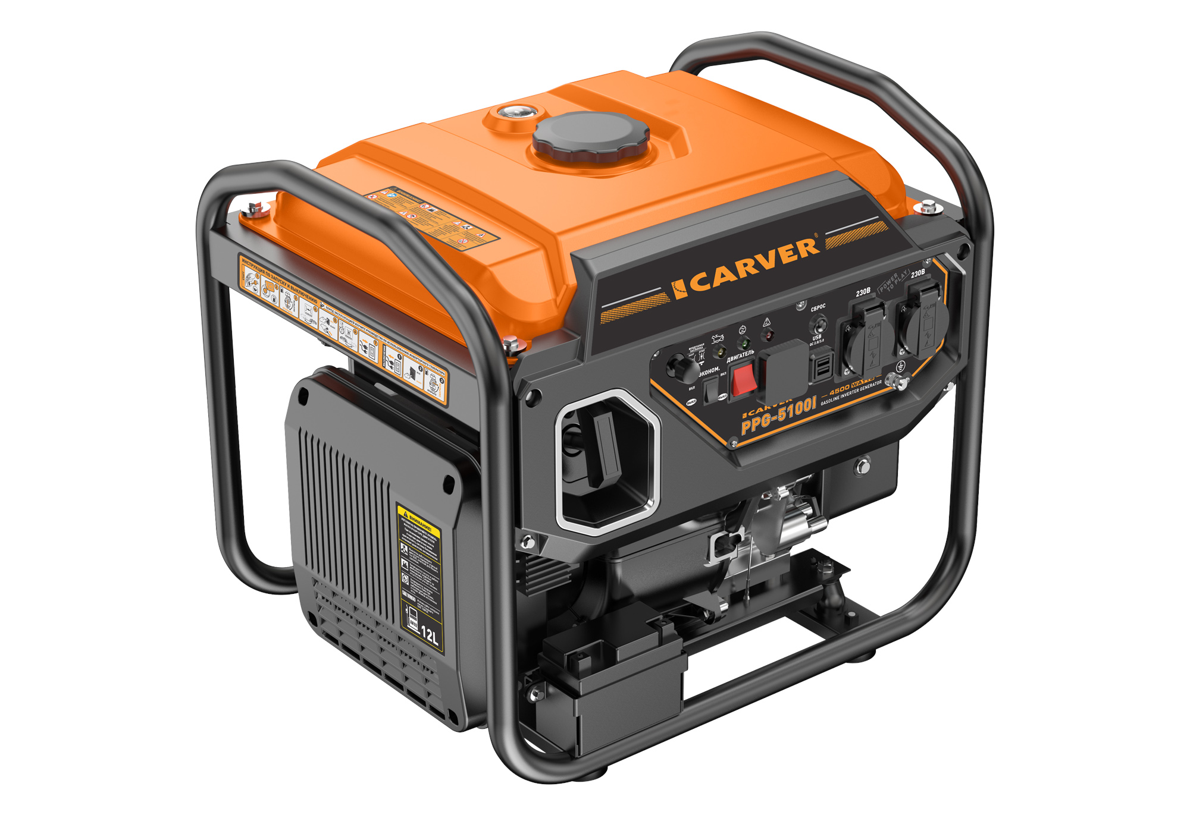 | Преимущества: — Порты подключения DOUBLE USB QC 2.0/3.0 — Многофункциональный цифровой дисплей — Датчик защиты от перегрузки и короткого замыкания — Режим работы ~230В/50Гц — Устройство защиты двигателя при пониженном уровне масла — Режим экономии топлива — Возможность подключения цифровых устройств, бытовых электронных приборов Описание: Бензиновый инверторный генератор Carver PPG-5100I предназначен для использования, как аварийный источник электроснабжения. Технические характеристики: Модель двигателя: LT172Fi Тип двигателя : 4-тактный, 1-цилиндровый, с воздушным охлаждением Номинальная мощность генератора, кВт: 4,2 Максимальная мощность генератора, кВт: 4,5 Выходное напряжение / частота, В/Гц: ~230 / 50 Тип розеток : 2x16A/230В Время непрерывной работы при номинальной мощности, ч: 8 (при 50% нагрузке), 4,5 (при 100% нагрузке) Расход топлива при нагрузке 50% / 100%, л/час: 1,5 / 2,67 Рабочий объем двигателя, куб.см: 236 Емкость топливного бака, л: 12 Емкость картера двигателя, л: 0,6 Рекомендуемое топливо : Бензин АИ92 Рекомендуемое масло : SAE 10W30 Тип запуска: Ручной стартер Свеча зажигания : F6RTC Уровень звукового давления, (Lwa), dB: 68 Многофункциональный цифровой дисплей: Есть Автомат защиты : Есть Устройство защиты двигателя при пониженном уровне масла : Есть Порты DOUBLE USB: Есть Габариты упаковки, см: 54 x 43,5 x 47,5 Вес нетто / брутто, кг : 34 / 36 Штрихкод: 4610119608286 | 25,100 ₽ | 100 | 4610119608286 | Последний локальный прайс с точной моделью: 02.06.2026 | https://uralopt.ru/products/inverter-generators/carver-PPG-5100I-invertor-generator/
PPG-6600ISR | Генератор CARVER PPG-6600ISR инверторный | 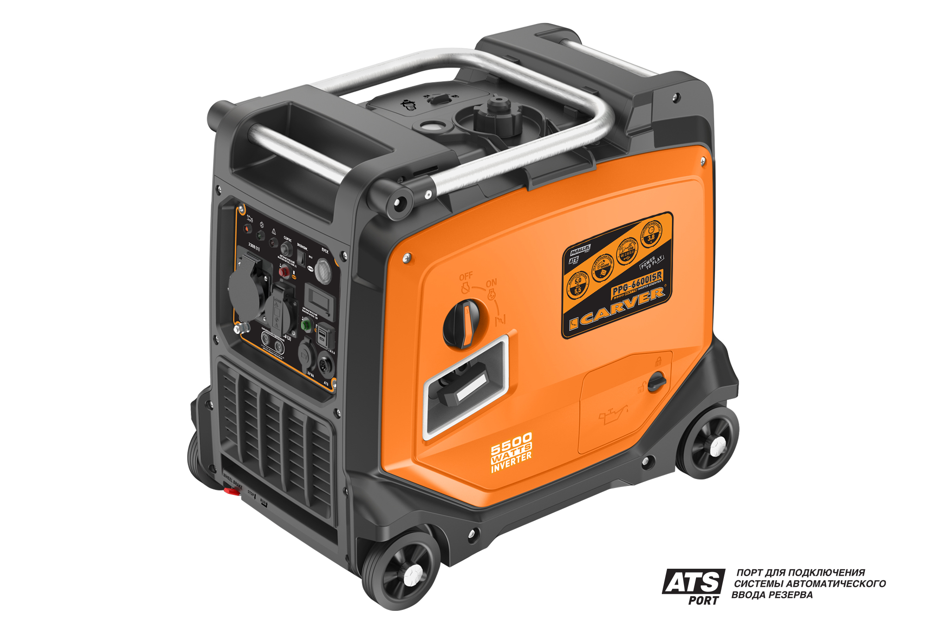 | Преимущества: — Порт ATS для подключения блока автоматического ввода резерва — Порты подключения DOUBLE USB QC 2.0/3.0 — Возможность параллельного включения двух устройств — Многофункциональный цифровой дисплей — Датчик защиты от перегрузки и короткого замыкания — Режимы работы: 12DC/~230В / 50Гц — Устройство защиты двигателя при пониженном уровне масла — Режим экономии топлива — Возможность подключения цифровых устройств, бытовых электронных приборов Описание: Бензиновый инверторный генератор Carver PPG-6600ISR предназначен для использования, как аварийный источник электроснабжения. Технические характеристики: Модель двигателя: LT170Fi-3 Тип двигателя : 4-тактный, 1-цилиндровый, с воздушным охлаждением Номинальная мощность генератора, кВт: 5 Максимальная мощность генератора, кВт: 5,5 Выходное напряжение / частота, В/Гц: 12DC/~230 / 50 Тип розеток : 1x16A+1x32A / 230В Время непрерывной работы при 100% нагрузке, ч: 3,8 Расход топлива при нагрузке 100%, л/час: 2,9 Рабочий объем двигателя, куб.см: 223 Емкость топливного бака, л: 11 Емкость картера двигателя, л: 0,7 Рекомендуемое топливо : Бензин АИ92 Рекомендуемое масло : SAE 10W30 Тип запуска: Ручной стартер /Электростартер Свеча зажигания : F7RTC Уровень звукового давления, (Lwa), dB: 70 Дистанционное управление: Есть Многофункциональный цифровой дисплей: Есть Порт АВР (ATS): Есть Параллельное подключение: Есть Автомат защиты : Есть Устройство защиты двигателя при пониженном уровне масла : Есть Порты DOUBLE USB: Есть Рукоятки + колеса: Есть Габариты упаковки, см: 62,5 x 43,7 x 57 Вес нетто / брутто, кг : 41,9 / 45,4 Штрихкод: 4610119634179 | 49,335 ₽ | 59 | 4610119634179 | Прайс ИП Аксенов от 25.05.2026 | https://uralopt.ru/products/inverter-generators/carver-PPG-6600ISR/
PPG-8100I | Генератор CARVER PPG-8100I инверторный | 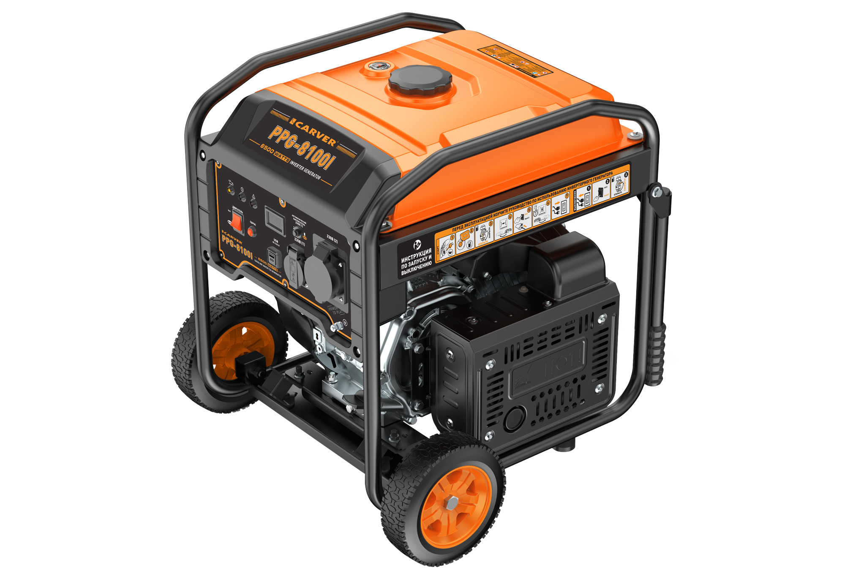 | Преимущества: — Порты подключения DOUBLE USB QC 2.0/3.0 — Многофункциональный цифровой дисплей — Датчик защиты от перегрузки и короткого замыкания — Режим работы ~230В/50Гц — Устройство защиты двигателя при пониженном уровне масла — Возможность подключения цифровых устройств, бытовых электронных приборов Описание: Бензиновый инверторный генератор Carver PPG-8100I предназначен для использования, как аварийный источник электроснабжения. Технические характеристики: Модель двигателя: LT190F Тип двигателя : 4-тактный, 1-цилиндровый, с воздушным охлаждением Номинальная мощность генератора, кВт: 6 Максимальная мощность генератора, кВт: 6,5 Выходное напряжение / частота, В/Гц: ~230 / 50 Тип розеток : 1x16A + 1x32A/230В Время непрерывной работы при 100% нагрузке, ч: 5 Расход топлива при нагрузке 50% / 100%, л/час: 3,2 / 4,5 Рабочий объем двигателя, куб.см: 420 Емкость топливного бака, л: 25 Емкость картера двигателя, л: 1,2 Рекомендуемое топливо : Бензин АИ92 Рекомендуемое масло : SAE 10W30 Тип запуска: Ручной стартер Свеча зажигания : F7RTC Уровень звукового давления, (Lwa), dB: 72 Многофункциональный цифровой дисплей: Есть Автомат защиты : Есть Устройство защиты двигателя при пониженном уровне масла : Есть Порты DOUBLE USB: Есть Рукоятки + колеса: Есть Габариты упаковки, см: 58 х 48,5 х 59,2 Вес нетто / брутто, кг : 64 / 69 Штрихкод: 4610119608293 | 38,910 ₽ | 100 | 4610119608293 | Прайс ИП Аксенов от 25.05.2026 | https://uralopt.ru/products/inverter-generators/carver-PPG-8100I-invertor-generator1314/
PPG-9500IR | Генератор CARVER PPG-9500IR инверторный | 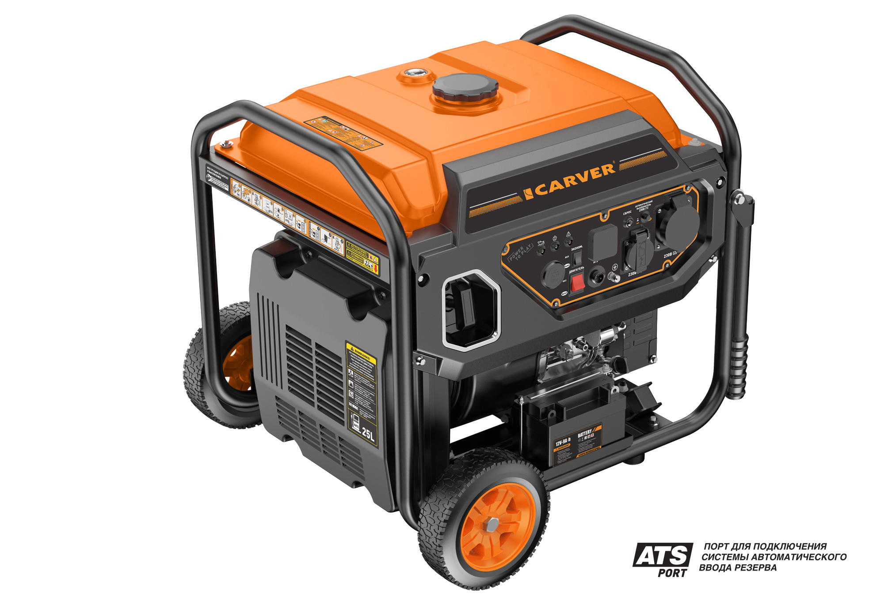 | Преимущества: — Порт ATS для подключения блока автоматического ввода резерва — Многофункциональный цифровой дисплей — Датчик защиты от перегрузки и короткого замыкания — Режим работы ~230В/50Гц — Устройство защиты двигателя при пониженном уровне масла — Режим экономии топлива — Возможность подключения цифровых устройств, бытовых электронных приборов Описание: Бензиновый инверторный генератор Carver PPG-9500IR предназначен для использования, как аварийный источник электроснабжения. Технические характеристики: Модель двигателя: LT190Fi-V Тип двигателя : 4-тактный, 1-цилиндровый, с воздушным охлаждением Номинальная мощность генератора, кВт: 7,5 Максимальная мощность генератора, кВт: 8 Выходное напряжение / частота, В/Гц: ~230 / 50 Тип розеток : 1x16A + 1x32A/230В Время непрерывной работы при 100% нагрузке, ч: 5,5 Расход топлива при нагрузке 100%, л/час: 4,7 Рабочий объем двигателя, куб.см: 420 Емкость топливного бака, л: 25 Емкость картера двигателя, л: 1,2 Рекомендуемое топливо : Бензин АИ92 Рекомендуемое масло : SAE 10W30 Тип запуска: Ручной стартер / Электростартер Батарея аккумуляторная: 12В / 9A·ч Радиус действия пульта дист. управления, м: 50 Свеча зажигания : F6RTC Уровень звукового давления, (Lwa), dB: 75 Многофункциональный цифровой дисплей: Есть Автомат защиты : Есть Устройство защиты двигателя при пониженном уровне масла : Есть Порт АВР: Есть Рукоятки + колеса: Есть Габариты упаковки, см: 65 x 58 x 58 Вес нетто / брутто, кг : 64,3 / 67,6 Штрихкод: 4610119630805 | 48,155 ₽ | 6 | 4610119630805 | Прайс ИП Аксенов от 25.05.2026 | https://uralopt.ru/products/inverter-generators/carver-PPG-9500IR-invertor-generator/
PPG-15000IR | Генератор CARVER PPG-15000IR инверторный | 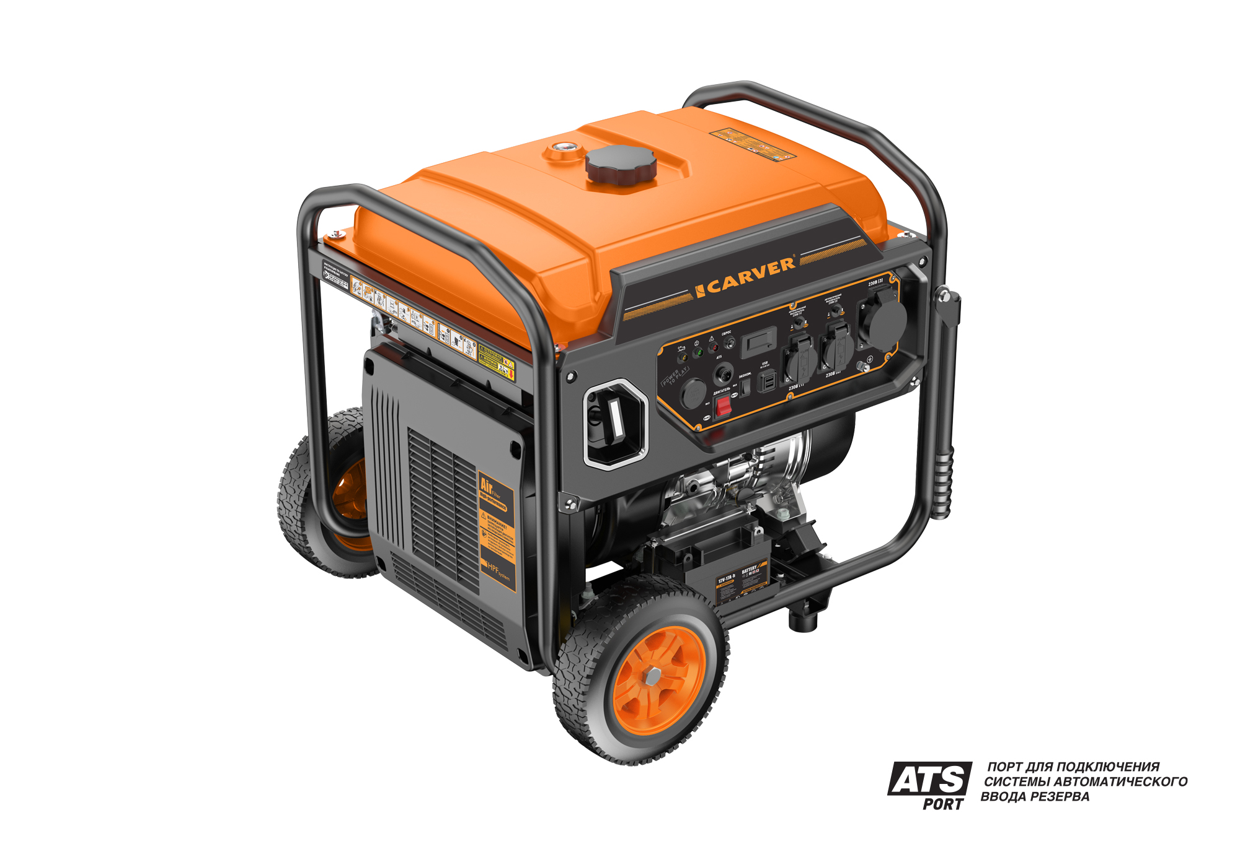 | Преимущества: — Порт ATS для подключения блока автоматического ввода резерва — Порты подключения DOUBLE USB QC 2.0/3.0 — Многофункциональный цифровой дисплей — Датчик защиты от перегрузки и короткого замыкания — Режим работы ~230В/50Гц — Устройство защиты двигателя при пониженном уровне масла — Режим экономии топлива — Возможность подключения цифровых устройств, бытовых электронных приборов Описание: Бензиновый инверторный генератор Carver PPG-15000IR предназначен для использования, как аварийный источник электроснабжения. Технические характеристики: Модель двигателя: LT196Fi-V Тип двигателя : 4-тактный, 1-цилиндровый, с воздушным охлаждением Номинальная мощность генератора, кВт: 10 Максимальная мощность генератора, кВт: 11 Выходное напряжение / частота, В/Гц: ~230 / 50 Тип розеток : 2x16A + 1x32A/230В Время непрерывной работы при 100% нагрузке, ч: 6,5 Расход топлива при нагрузке 100%, л/час: 6 Рабочий объем двигателя, куб.см: 520 Емкость топливного бака, л: 40 Емкость картера двигателя, л: 1,2 Рекомендуемое топливо : Бензин АИ92 Рекомендуемое масло : SAE 10W30 Тип запуска: Ручной стартер / Электростартер Батарея аккумуляторная: 12В / 17A·ч Радиус действия пульта дист. управления, м: 50 Свеча зажигания : F7RTC Уровень звукового давления, (Lwa), dB: 75 Многофункциональный цифровой дисплей: Есть Автомат защиты : Есть Устройство защиты двигателя при пониженном уровне масла : Есть Порты DOUBLE USB: Есть Порт АВР: Есть Рукоятки + колеса: Есть Габариты упаковки, см: 81 x 57 x 60 Вес нетто / брутто, кг : 85,6 / 89,2 Штрихкод: 4610119630775 | 67,705 ₽ | 16 | 4610119630775 | Прайс ИП Аксенов от 25.05.2026 | https://uralopt.ru/products/inverter-generators/carver-PPG-15000IR-invertor-generator/
PPG-15000IVR | Генератор CARVER PPG-15000IVR инверторный | 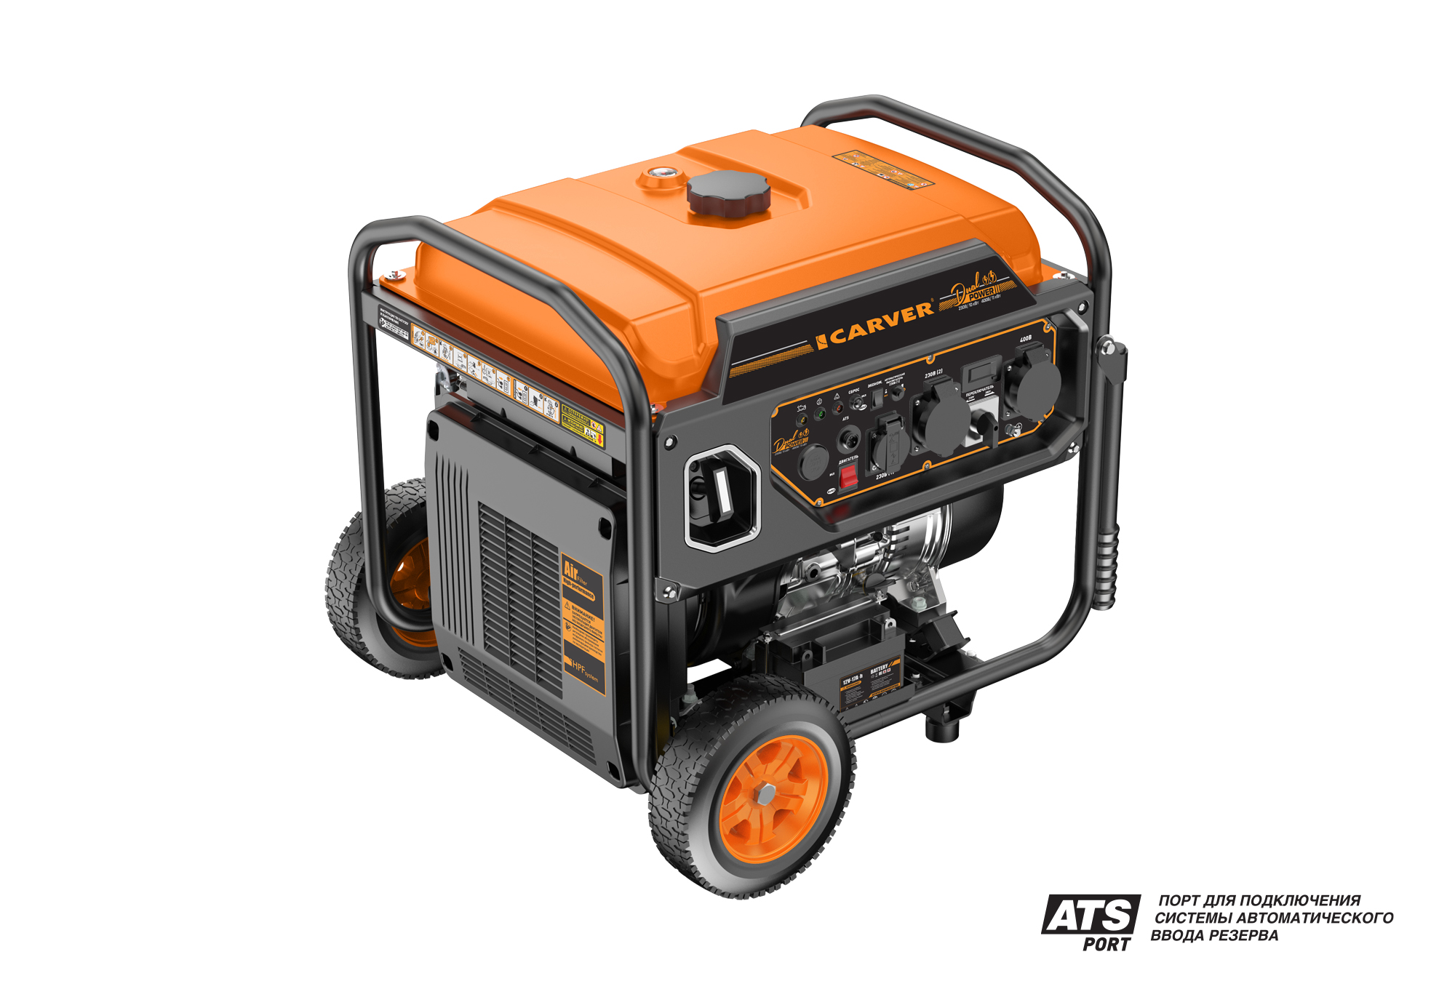 | Преимущества: — РЕЖИМЫ РАБОТЫ: ~230В/50Гц, ~400В/50Гц — Порт ATS для подключения блока автоматического ввода резерва — Многофункциональный цифровой дисплей — Датчик защиты от перегрузки и короткого замыкания — Устройство защиты двигателя при пониженном уровне масла — Режим экономии топлива — Возможность подключения цифровых устройств, бытовых электронных приборов Описание: Бензиновый инверторный генератор Carver PPG-15000IVR предназначен для использования, как аварийный источник электроснабжения. Технические характеристики: Модель двигателя: LT196Fi-V Тип двигателя : 4-тактный, 1-цилиндровый, с воздушным охлаждением Номинальная мощность генератора, кВт: 10 (при 230В и 400В) Максимальная мощность генератора, кВт: 11 (при 230В и 400В) Тип розеток : 1x16A + 1x40A/230В, 1x16A/400В Время непрерывной работы при 100% нагрузке, ч: 6,5 Расход топлива при нагрузке 100%, л/час: 6 Рабочий объем двигателя, куб.см: 520 Емкость топливного бака, л: 40 Емкость картера двигателя, л: 1,2 Рекомендуемое топливо : Бензин АИ92 Рекомендуемое масло : SAE 10W30 Тип запуска: Ручной стартер / Электростартер Батарея аккумуляторная: 12В / 17A·ч Радиус действия пульта дистанционного управления, м: 50 Свеча зажигания : F7RTC Уровень звукового давления, (Lwa), dB: 75 Многофункциональный цифровой дисплей: Есть Автомат защиты : Есть Устройство защиты двигателя при пониженном уровне масла : Есть Порт АВР: Есть Рукоятки + колеса: Есть Габариты упаковки, см: 81 x 57 x 60 Вес нетто / брутто, кг : 86,2 / 89,8 Штрихкод: 4610119630782 | 76,995 ₽ | 19 | 4610119630782 | Последний локальный прайс с точной моделью: 20.04.2026 | https://uralopt.ru/products/inverter-generators/carver-PPG-15000IVR-invertor-generator/
PPG-2000IS | Генератор CARVER PPG-2000IS бензин, инверторный | 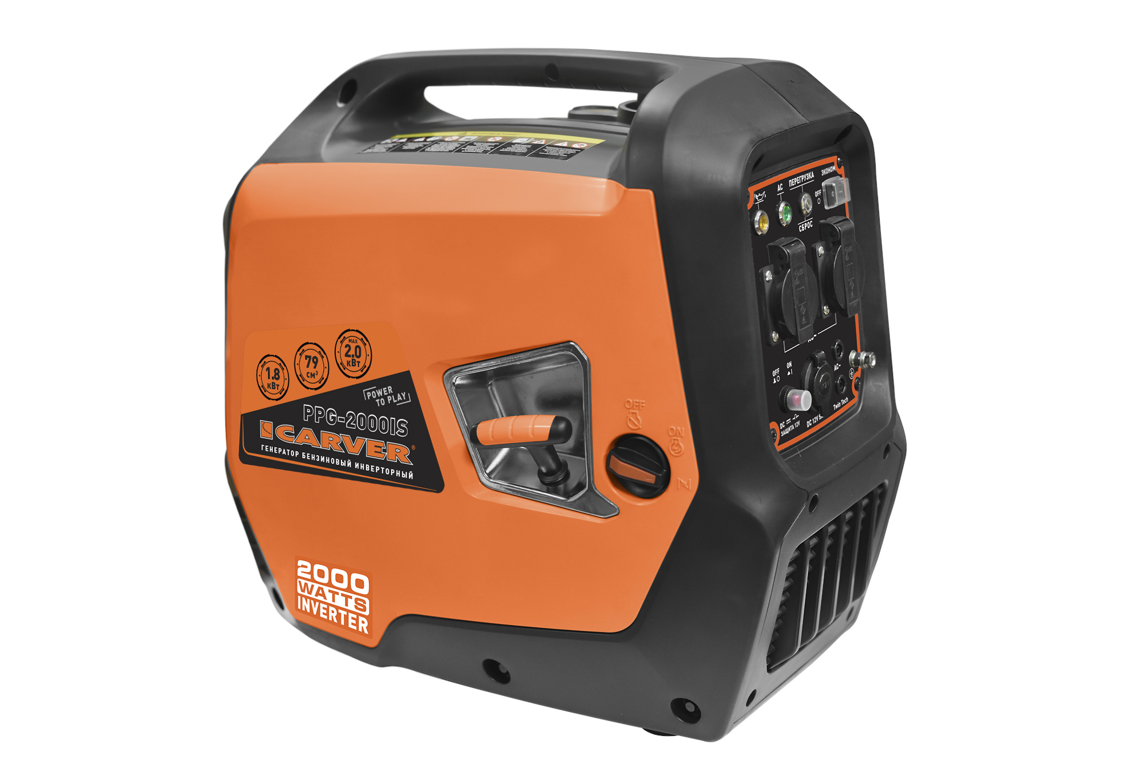 | Преимущества: — Датчик защиты от перегрузки и короткого замыкания — Режимы работы: ~230В/50Гц и 12В — Режим экономии топлива — Комплект для зарядки аккумуляторной батареи — Возможность подключения цифровых устройств, бытовых электронных приборов — Возможность параллельного включения двух устройств — Низкий уровень звукового давления Описание: Бензиновый генератор Carver PPG-2000IS предназначен для использования, как аварийный источник электроснабжения. Технические характеристики: Модель двигателя: LT184F Тип двигателя : Четырехтактный, одноцилиндриновый, с воздушным охлаждением Номининальная мощность генератора, кВт: 1,8 Максимальная мощность генератора, кВт: 2,0 Выходное напряжение, В: ~230 / 12 Тип розеток : 2 / 220В Время непрерывной работы, ч: 3 Расход топлива при нагрузке 100% / 75%, л/час: 0,96 / 0,77 Рабочий объем двигателя, куб. см: 79 Автомат защиты : Есть Устройство защиты двигателя при пониженном уровне масла : Есть Уровень звукового давления, (Lwa), dB: 65 Рекомендуемое масло : SAE 30 / SAE 10W40 Емкость картера двигателя, л: 0,4 Рекомендуемое топливо : А92 Емкость топливного бака, л: 4 Свеча зажигания : Rezer F7RTS Габариты упаковки, см: 56 х 36 х 48,5 Масса нетто / брутто, кг : 21 / 23 Артикул: 01.020.00022 Штрихкод: 4630086698745 | 22,060 ₽ | 49 | 4630086698745 | Прайс ИП Аксенов от 25.05.2026 | https://uralopt.ru/products/inverter-generators/carver-PPG-2000iS-invertor-generator224/
PPG-3900 | Генератор CARVER PPG-3900 бензин | 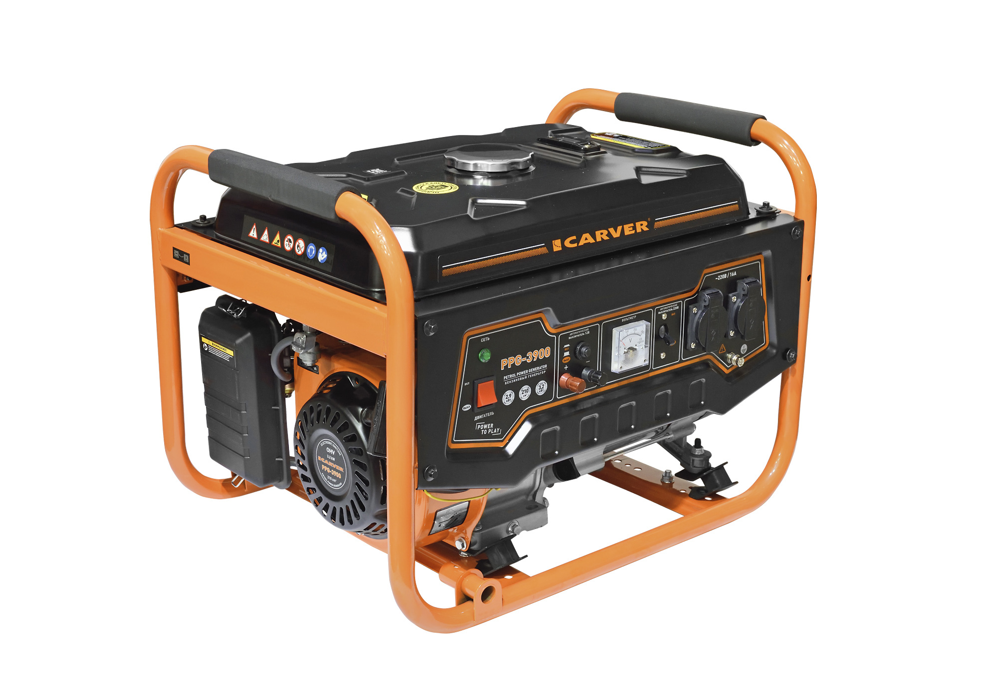 | Преимущества: — Автомат защиты — Устройство защиты двигателя при пониженном уровне масла — Медные обмотки альтернатора Описание: Бензиновый генератор Carver PPG-3900 предназначен для использования, как аварийный источник электроснабжения. Технические характеристики: Модель двигателя : LT-170F Мощность двигателя, кВт/л.с.: 5,2 / 7,0 Выходная номинальная мощность альтернатора, кВт: 2,9 Выходная максимальная мощность альтернатора, кВт: 3,2 Выходное напряжение, В: ~230/12 Тип розеток : 2x16А / 230В Время непрерывной работы, ч: 12 Расход топлива, г/кВт•час: 340 Рабочий объем двигателя, куб.см: 210 Автомат защиты : есть Устройство защиты двигателя при пониженном уровне масла: есть Аккумуляторная батарея (электрический стартер): нет Уровень звукового давления, (Lwa), dB: 67 Рекомендуемое масло: SAE 30 / SAE 10W40 Емкость картера двигателя, л: 0,6 Рекомендуемое топливо: АИ 92 Емкость топливного бака, л: 15 Свеча зажигания : Rezer F7RTS Габаритные размеры ДxШxВ, см: 60,5 x 45 x 45 Масса нетто / брутто, кг : 42 / 45 Артикул: 01.020.00007 Штрихкод: 4630086693337 | 15,370 ₽ | 14 | 4630086693337 | Последний локальный прайс с точной моделью: 19.10.2025 | https://uralopt.ru/products/gasoline-generators/carver-PPG-3900-generator/

